상품제안서
다올 발열 손난로 보조배터리 10000mAh | 상품코드: S44347

 |  |  |  |  |  |  | 02-713-8555 | www.synergygift.co.kr
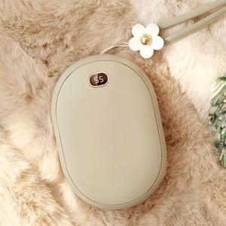

【상세/제작정보】 | <p>​<span id="husky_bookmark_end_1762333667039"></span>&nbsp;</p>

【인쇄/포장옵션】 | 실크 / 포장지포장

【공급단가】 | 수량 | 30~ | 100~ | 300~ | 500~ | 1,000~
*VAT별도 | 피스타치오 그린 | 26,460원 | 25,620원 | 24,570원 | 23,940원 | 23,310원
 | 벚꽃핑크 | 26,460원 | 25,620원 | 24,570원 | 23,940원 | 23,310원
 | 쿨 화이트 | 26,460원 | 25,620원 | 24,570원 | 23,940원 | 23,310원

【상품 URL】 | https://www.synergygift.co.kr:443/src/goods_detail.php?gdno=44347

